Sheet1
相似产品调研
Product | company/org | description | file format[convertion] | website | demo | performance |  | language | opensource | techtree | device Compatibility | advantages | disadvantages | functionality
 |  |  | 自有功能、三方服务 |  |  | render time 包含模型下载和渲染 | render result |  |  |  |  |  |  | partial load | client render | server render
autodesk forge | autocad | autodesk platform services，通过APS API可以在网站上通过嵌入查看器在网页中展示设计的2D和3D视图。可以互动地控制剖面，拆解装配，并在浏览器中进行测量。 | dwg,dxf,zip,f3d,rvt...支持多种格式 | https://aps.autodesk.com/ | https://aps.autodesk.com/en/docs/viewer | [50M dwg]5s左右全部加载 |  | js SDK | 否 | [three.js] | mobile |  |  | 支持 | 是 | 暂无
open cloud | ODA | oda的cloud产品，主要作为web viewer使用，前端使用他们自己的渲染技术 ，底层调用webgl。前端渲染的文件格式为vsfx[oda的可视化数据格式]，oda 支持一些文件的转换[dwg和三维文件格式的互转]，但不是很完美[转换后 生成一些多余的实体或者失去颜色数据等]。渲染速度较快，支持瓦片加载，渲染效果良好。 | vsfx,dwg,dxf,stl,obj... 互转，通过指定程序，有代码。转换有缺陷，缺失部分几何数据或者颜色 | https://cloud.opendesign.com/ | https://cloud.opendesign.com/ | 54MB[vsfx],5s左右全部加载 | 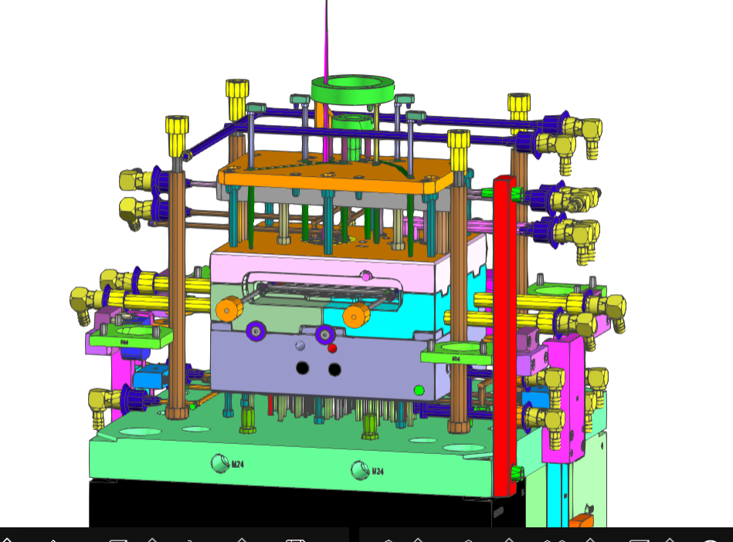 | js,c++ | 是 | WebAssembly | mobile | 有底层文件转换和前端渲染的代码，可以自己维护,文件中保留图层和对象属性等信息 | 文件转换过程有部分数据不完整 | 支持 | 是 | 暂无
OCCT | open geometry | 开源几何，代码为occt分支，最近无更新 |  | https://opengeometry.cn/ | none
hoops web platform | hoops | The HOOPS Web Platform accelerates web application development, providing advanced 3D web visualization, accurate and fast CAD data access and 3D data publishing software development toolkits (SDKs). | prc，ifc,dwg,... | techsoft3d.com | https://demo.techsoft3d.com/ | 35MB,5s左右 | 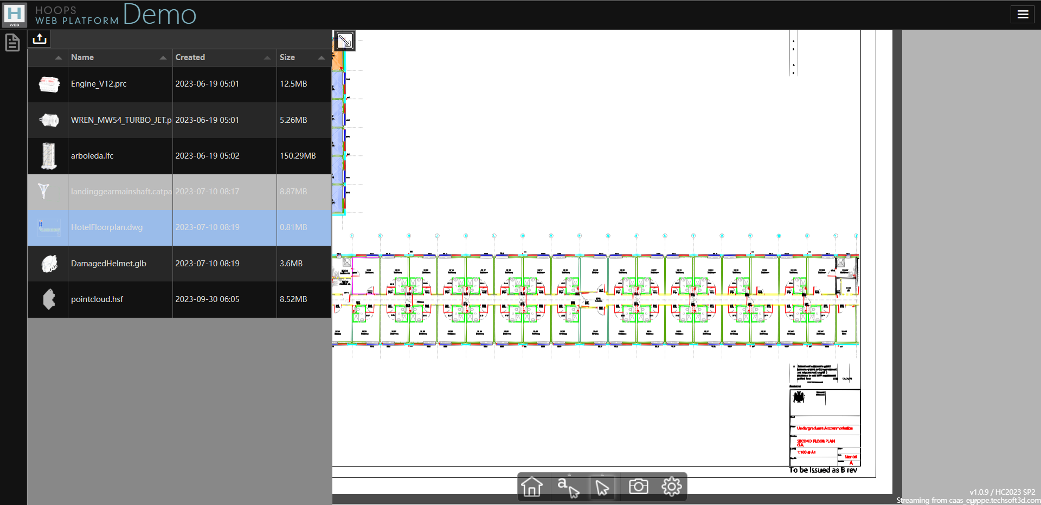 |  | 否 | WebAssembly
model-viewer | google | google 基于three.js的web 3d框架 Easily display interactive 3D models on the web and in AR! | gltf,glb | https://github.com/google/model-viewer | https://modelviewer.dev/editor/ | 60MB[gltf]5s |  | js | 是 | webgl | mobile | 交互方便，开发简单 |  | 支持 | 是 | 暂无
three.js | three.js | 基于webgl的3d js 库 | gltf,glb | https://threejs.org/ | https://threejs.org/examples | 60MB[gltf]5s | 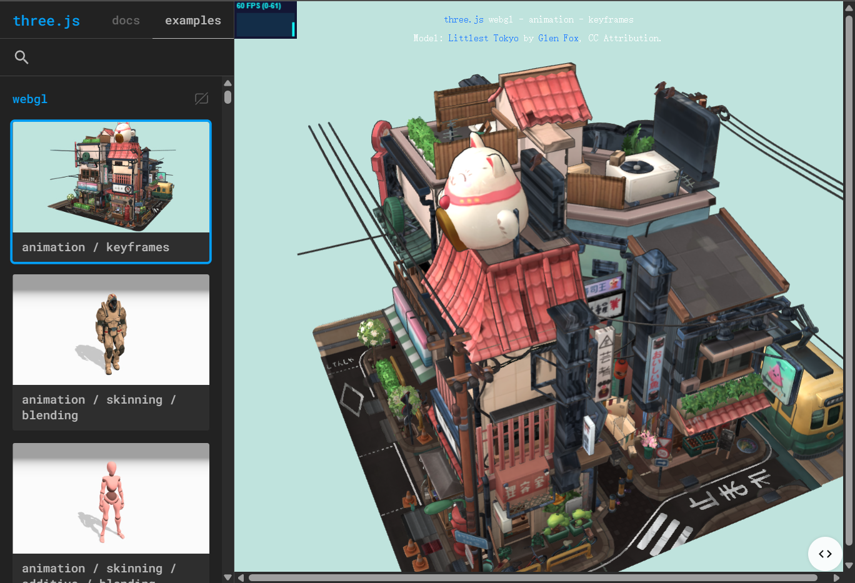 | js | 是 | webgl | mobile |  |  | 支持 | 是 | 暂无
GStarSDK | gstar | js sdk,目前只找到2d渲染 | dwg | https://web.gstarcad.com/ | https://web.gstarcad.com/ | 33MB,6s | 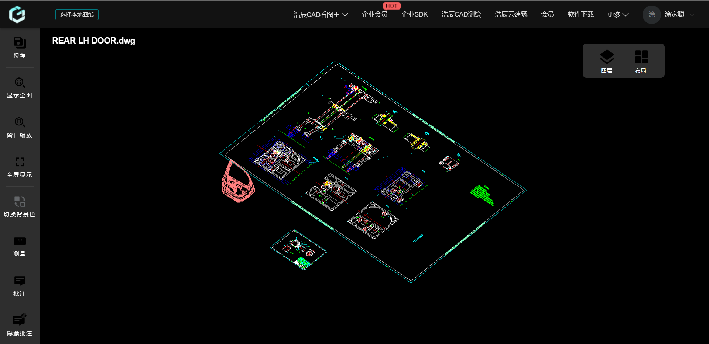 | js | 是 |  | mobile
Cesium | glendale | glendale引擎，支持2d,3d | dwg,glt | glendale.top | http://sampledemo.glendale.top/ |  |  | js | 否 | webgl | mobile |  |  | 支持 | 是 | 暂无

技术路线 | 工作流 | 优点 | 缺点 | DEMO | 图示
Web Assembly |  |  |  |  | wenengine_technical roadmap
dwg to vsfx,render at client | 用户上传图纸到服务器->服务器轻量化为vsfx文件返回给客户端->客户端本地渲染 | 现有功能代码最多[并在持续维护]，控制度高[底层数据]，渲染速度和效果良好 | 文件转换数据部分[颜色、对象]缺失 | 曾
render dwg at client directly | 客户端本地渲染dwg | 直接在客户端渲染dwg，无文件转换，控制度高[底层数据]，渲染速度和效果良好 | 目前没有基础，后端开发有难度 | 暂缺
three.js 框架
dwg to gltf,render at client | 用户上传图纸到服务器->服务器轻量化为gltf文件返回给客户端->客户端本地渲染 | 使用流行的three.js渲染，渲染效果好 | 文件转换数据部分[颜色、对象]]缺失 | 曾
render dwg at client directly | 使用WebAssembly 在客户端解析dwg数据，使用three.js 框架渲染数据 | 最稳定最高效性能最好 | 无基础，开发难度高，开发工作量大[前端和后端] | 暂缺
服务器渲染
服务器渲染推流 | 用户上传图纸到服务器->服务器渲染到服务器窗口->服务器将窗口推流给客户端显示 | 不依赖客户机的配置，服务器性能可配置 | 依赖低延迟和高宽带，并发时要求服务器性能很高 | 暂缺
服务器渲染传帧 | 用户上传图纸到服务器->服务器渲染为图文件->传给客户端显示 | 不依赖客户机的配置，服务器性能可配置 | 依赖低延迟和高宽带，此外渲染方案开发难度大 | 暂缺

